Solicitud gráfica
 | Área: | Ciencias Naturales |  |  | Fecha:
 | Grado: | 11 |  |  | 2015-08-30
 | Título del tema: | Fenómenos ondulatorios |  |  | ¿Cuaderno de estudio o recurso? | Recurso
 | Editor: | Diana García |  |  | Motor del recurso | F13

 | Código guión o recurso: | CN_11_05_CO_REC170 | ← Para determinar este código, visite la hoja de Ayuda
 |  |  |  |  | ESPECIFICACIÓN DE ARCHIVOS A ENTREGAR
Núm. | Archivo Shutterstock o ruta en web | Imagen para: | Tipo | Ubicación de la imagen en el recurso F13 | Nombre imagen SMALL | Tamaño imagen SMALL | Nombre imagen ZOOM | Tamaño imagen ZOOM | Descripción | Observaciones
IMG01 | Ver observaciones | Recurso F13 | Ilustración | Simple | CN_11_05_CO_REC170_IMG01n.jpg | 240 x 375 px | CN_11_05_CO_REC170_IMG01a.jpg | 800 x 460 px | 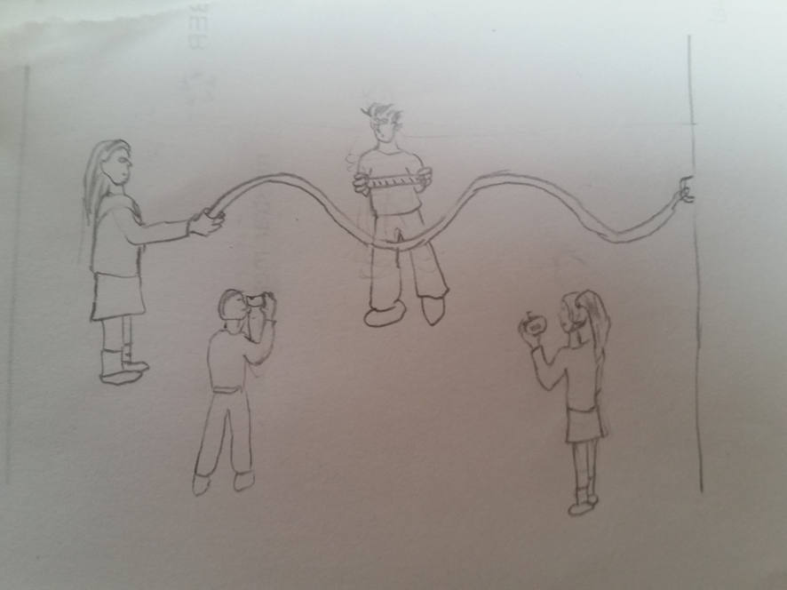 Niños con una cuerda osclinate | Ilustrar. Son 4 niños (o niñas), uno hace vibrar una cuerda y genera la forma que se muestra, otro detrás de la cuerda sostiene una regla cerca del punto más alto al que llega la cuerda oscilante, otro toma una foto frente a la cuerda (le toma la foto al niño de la regla), y otro más está con un cronómetro tomando tiempos.

